Накладная-№3
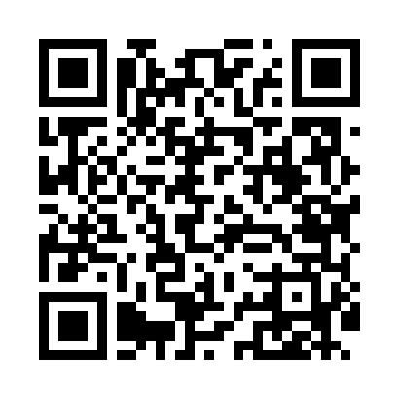
Номер товарно-транспортной накладной: |  |  | Торговый представитель: Kamol aka
Поставщик: Toshkent falcon fly 2 |  |  | Телефон торгового представителя: +998979626299
Дата отгрузки: 25.10.2025 |  |  | Контрагент: Dona zakass
Дата консигнации: |  |  | Адрес:
Доставщик: |  |  | Телефон:
Телефон доставщика:
Время заказа: 25.10.2025 15:21:19
№ | Штрих-код | Название товаров (работ,услуг) | Количество | Количество в кейсе | Цена | Сумма
 |  |  | 29 |  |  | 63.2
1 | 6921761871545 | Металлическая Сковородка KA71545 28CM XP-41-4 0 | 1 | 1 шт. | 25 | 25
2 | 6920245110309 | Пластиковый салатница KB051 DB-67-65 | 20 | 20 шт. | 0.80 | 16
3 | 3567802835256 | Пластмассовый столовый поднос, JB-8004, 34×24 см, XP-35-25 | 2 | 2 шт. | 1.70 | 3.40
4 | 6905621392357 | Металл санчқи DB-92-35 | 2 | 2 шт. | 2.90 | 5.80
5 | 6905621392340 | Ложка DB-92-34 | 2 | 2 шт. | 2.80 | 5.60
6 | 6924167092316 | Поднос для пиццыформ для приготовления A9-231 36CM XP-91-8 | 2 | 2 шт. | 3.70 | 7.40
Итого: 63.2$|->UZS: 790,000.00

